상품제안서
휴대용 선풍기 미니핸디선풍기 | 상품코드: S41975

 |  |  |  |  |  |  | 02-713-8555 | www.synergygift.co.kr
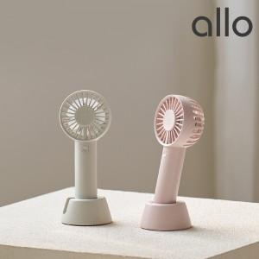

【상세/제작정보】 | <span style="font-size: 14pt;">1. 듀얼 팬과 듀얼 모터로 강력한 풍속</span><br><span style="font-size: 14pt;">2. 3단계 풍속 조절 가능(미풍,약풍,강풍)</span><br><span style="font-size: 14pt;">3. 초미니 컴팩트 디자인과 사선 크래들로 탁상겸용 최적화</span><br><span style="font-size: 14pt;">4. 안정성 있는 고성능 고효율 BLDC 모터</span><br><span style="font-size: 14pt;">5. 2,000mAh 배터리로 최대 5시간 사용</span>

【인쇄/포장옵션】 | 레이저 / 포장지포장

【공급단가】 | 수량 | 30~ | 100~ | 300~ | 1,000~ | 3,000~
*VAT별도 | 핑크 | 12,500원 | 12,200원 | 11,700원 | 11,400원 | 11,100원
 | 그레이 | 12,500원 | 12,200원 | 11,700원 | 11,400원 | 11,100원

【상품 URL】 | https://www.synergygift.co.kr:443/src/goods_detail.php?gdno=41975

